heat_prov
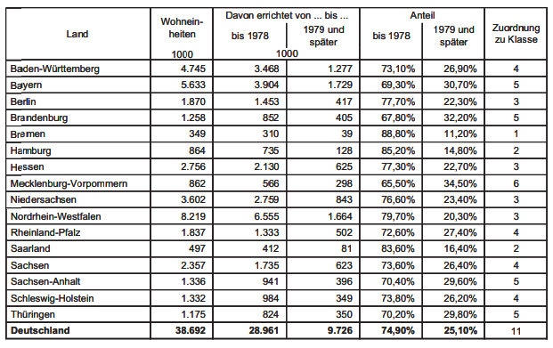
id | value | class | windy
BW | Baden-Württemberg | 4 | 0
BY | Bayern | 5 | 0
BE | Berlin | 3 | 0
BB | Brandenburg | 5 | 0
HB | Bremen | 1 | 1
DE | Deutschland | 11 | 0
HH | Hamburg | 2 | 1
HE | Hessen | 3 | 0
MV | Mecklenburg-Vorpommernn | 6 | 1
NI | Niedersachsen | 3 | 1
NW | Nordrhein-Westfahlen | 3 | 0
RP | Rheinland-Pfalz | 4 | 0
SL | Saarland | 2 | 0
SN | Sachsen | 4 | 0
ST | Sachsen-Anhalt | 5 | 0
SH | Schleswig-Holstein | 4 | 1
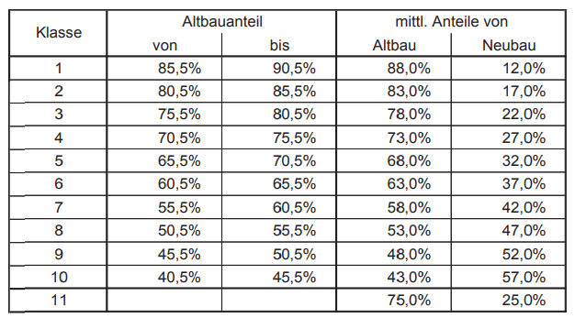
TH | Thüringen | 5 | 0

